Sheet1
 |  |  |  |  |  |  |  |  |  | ESP | 002DFCF4-3 = 002DFCF0
 |  |  |  |  |  | ESP | 002DFCF8-4 = 002DFCF4
 |  | ESP | 002DFCF8

 | 002DFDD0 | EBP | 002DFDD0 |  |  | EBP | 002DFDD0 |  |  | EBP | 002DFDD0
 |  |  |  |  | push 0x4 |  |  |  | push 0x3
 |  |  |  |  | EBP不会变化。指向上一级的返回地址 |  |  |  | 理解： ESP 继续 -4 。这里的-4是得到一个地址 -4个字节。一个字节是8位。4个字节是32位 获得到的地址。这个地址对应的值是3
 |  |  |  |  | 理解： EBP只是为了记录这个函数执行完要返回到哪里去。结合栈的特性（先进后出） 所以EBP是最后执行的。最后执行的地址指向上一个函数调用的地址

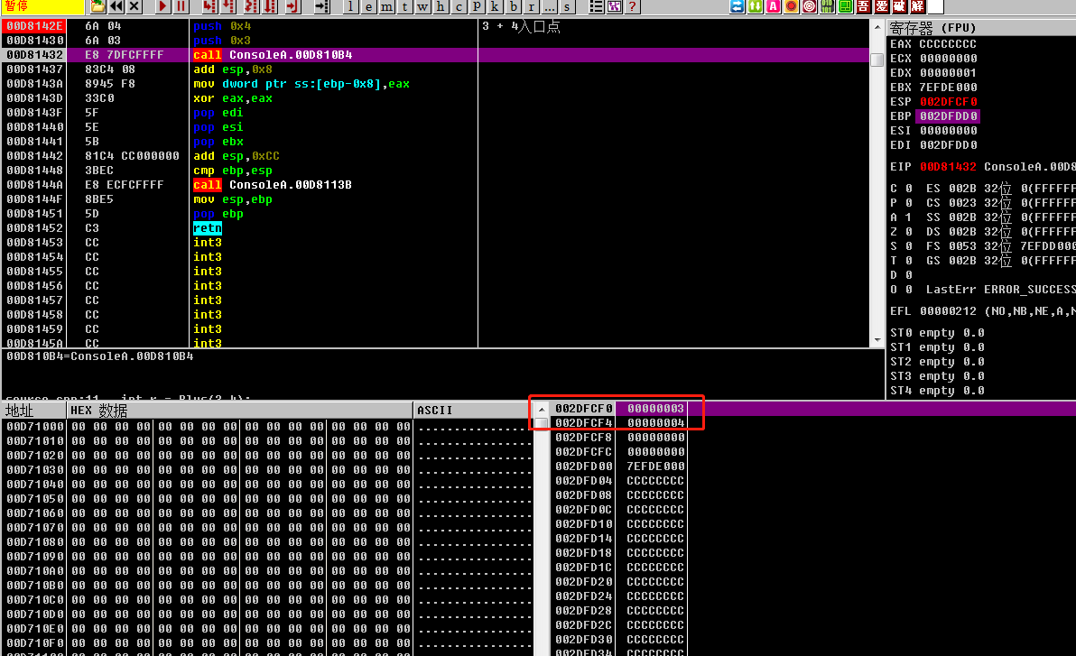

 |  |  |  |  |  |  | 图1

 |  | ESP | 0042FD00-4 = 2DFCEC

 |  | EBP | 002DFDD0 |  |  |  | 图2
 | call ConsoleA.00D810B4
 | EIP变化（EIP代表当前运行到哪个地址）。EIP 变为00D813D0 省略了一个jmp 命令过程 ESP 要告诉CPU 执行完这个程序 接着执行哪。 也就是 doSomeThing();//执行函数 print(11) //ESP应该指向print(11)地址 。 也就是图1 中的地址 （00D81437）。从图2 的也可以看出确实是指向那个地址

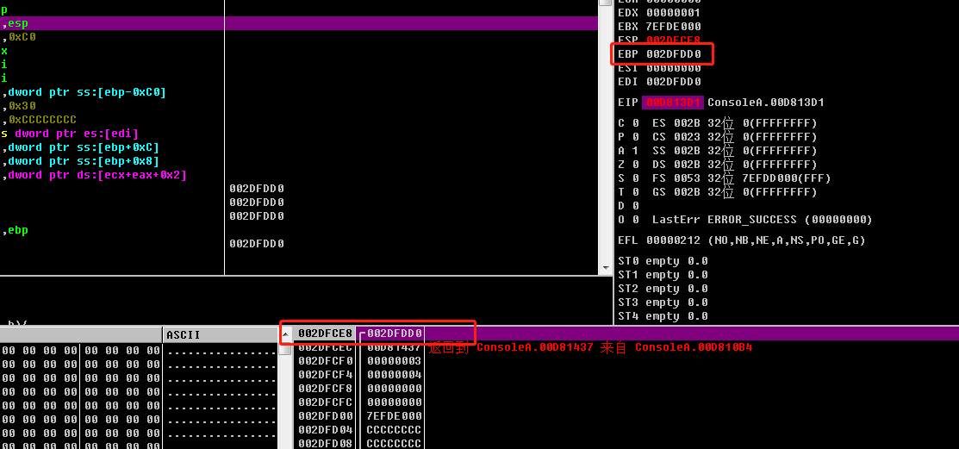

 |  | ESP | 2DFCEC-4 = 2DFCE8

 |  | EBP | 002DFDD0
 | push ebp
 |  |  |  |  |  |  | 因为把ebp压栈了，所以现在ESP的值就是指向ebp的地址

 |  | ESP = EBP | 2DFCE8

 | mov ebp,esp 把esp的地址给ebp。mov操作不会进行压栈

 |  |  |  |  |  |  | edi | ESP = 2DFC20 - 4 =2DFC1C | 最终esp地址
 |  |  |  |  |  |  | esi | ESP = 2DFC24 - 4 =2DFC20
 |  |  |  |  |  |  | ebx | ESP = 2DFC28 - 4 =2DFC24
 |  | 48 | ESP | 2DFC28 |  |  |  | 48

 |  | 40 |  |  |  |  |  | 40

 |  | 30 |  |  |  |  |  | 30

 |  | 20 |  |  |  |  |  | 20

 |  | 10 |  |  |  |  |  | 10

 |  | EBP | 2DFCE8 |  |  |  |  | EBP | 2DFCE8

 | sub esp,0xC0 |  |  |  |  |  | push ebx push esi push edi
 | 为esp分配CO个内存地址（CO是16进制）。 这里的一个格子代表4个字节 C0/4 = 30 30转成10进制 =48 |  |  |  |  |  | 把ebx的地址压入栈顶 esb发生变化。esb的值正好指向ebx 后续push操作类似

 | edi | ESP = 2DFC20 - 4 =2DFC1C
 | esi | ESP = 2DFC24 - 4 =2DFC20
 | ebx | ESP = 2DFC28 - 4 =2DFC24
 | edi | 48 | 2DFC28
 | CCCCCCCC
 | CCCCCCCC
 | CCCCCCCC
 | CCCCCCCC
 | CCCCCCCC
 | CCCCCCCC
 | CCCCCCCC
 | CCCCCCCC | 40
 | CCCCCCCC
 | CCCCCCCC
 | CCCCCCCC
 | CCCCCCCC
 | CCCCCCCC
 | CCCCCCCC
 | CCCCCCCC
 | CCCCCCCC
 | CCCCCCCC
 | CCCCCCCC | 30
 | CCCCCCCC
 | CCCCCCCC
 | CCCCCCCC
 | CCCCCCCC
 | CCCCCCCC
 | CCCCCCCC
 | CCCCCCCC
 | CCCCCCCC
 | CCCCCCCC
 | CCCCCCCC | 20
 | CCCCCCCC
 | CCCCCCCC
 | CCCCCCCC
 | CCCCCCCC
 | CCCCCCCC
 | CCCCCCCC
 | CCCCCCCC
 | CCCCCCCC
 | CCCCCCCC
 | CCCCCCCC | 10
 | CCCCCCCC
 | CCCCCCCC
 | CCCCCCCC
 | CCCCCCCC
 | CCCCCCCC
 | CCCCCCCC
 | CCCCCCCC
 | CCCCCCCC
 |  | EBP | 2DFCE8

1: | lea edi,dword ptr ss:[ebp-0xC0]
 | 取ebp-0xCO个长度。 CO（16进制。这里的表格一个格子代表4个字节。CO/4=30 30转10进制等于48。也就是之前算的值） 也就是ebp-48个格子的地址。给edi

2: | mov ecx,0x30
 | mov 不会改变esp 的值 30转10进制是48 。所以 ecx = 48

3： | mov eax,0xCCCCCCCC
 | 把0xCCCCCCCC地址给 eax 。 这里不确定是地址还是值，应该是地址

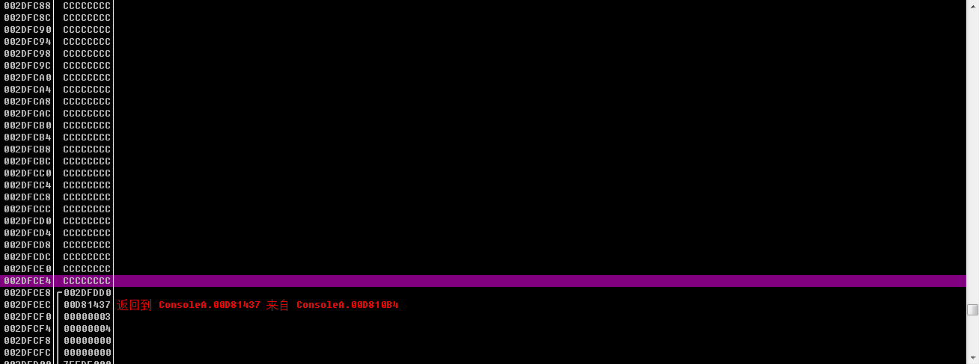
4： | rep stos dword ptr es:[edi]
 | //重复执行ecx的值（第2步，转成10进制就是48。也就是把原来ESP申请的48*4个字节数全部填充）为次数（rep)，将eax的值存入edi（stos) 此实例主要用于填充缓冲区， 作用一是清除缓冲区之前的垃圾数据， 作用二是为了防止缓冲区溢出（eax存入的0xCCCCCCCC为int3） 填充分为向上填充和向下填充，主要看D的值。如果是1就是向下（小的方向）。 0就是向上（大的方向）。见右图4.1 还没填充时的右下角区域地址 见右图4.2 填充完成。见右图 4.3。 48个位置都是CCCCCCCC |  |  |  |  |  | 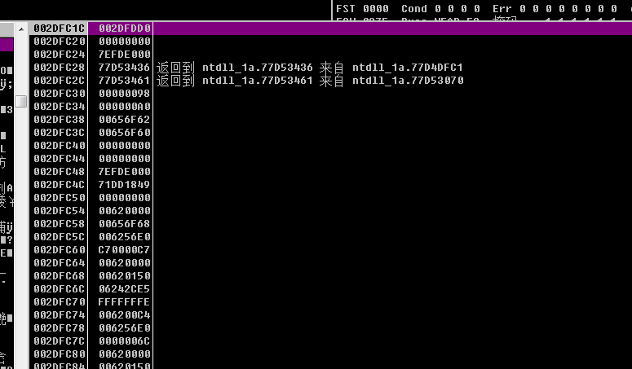
 |  |  | 图4.1

 |  |  |  |  |  |  |  | 图4.2

 | edi | ESP = 2DFC20 - 4 =2DFC1C |  |  |  |  |  |  |  |  |  | 图4.3
 | esi | ESP = 2DFC24 - 4 =2DFC20
 | ebx | ESP = 2DFC28 - 4 =2DFC24
 | edi | 48 | 2DFC28 |  |  | edi | 48 | ESP =2DFC28
 | CCCCCCCC |  |  |  |  | CCCCCCCC
 | CCCCCCCC |  |  |  |  | CCCCCCCC
 | CCCCCCCC |  |  |  |  | CCCCCCCC
 | CCCCCCCC |  |  |  |  | CCCCCCCC
 | CCCCCCCC |  |  |  |  | CCCCCCCC
 | CCCCCCCC |  |  |  |  | CCCCCCCC
 | CCCCCCCC |  |  |  |  | CCCCCCCC
 | CCCCCCCC | 40 |  |  |  | CCCCCCCC | 40
 | CCCCCCCC |  |  |  |  | CCCCCCCC
 | CCCCCCCC |  |  |  |  | CCCCCCCC
 | CCCCCCCC |  |  |  |  | CCCCCCCC
 | CCCCCCCC |  |  |  |  | CCCCCCCC
 | CCCCCCCC |  |  |  |  | CCCCCCCC
 | CCCCCCCC |  |  |  |  | CCCCCCCC
 | CCCCCCCC |  |  |  |  | CCCCCCCC
 | CCCCCCCC |  |  |  |  | CCCCCCCC
 | CCCCCCCC |  |  |  |  | CCCCCCCC
 | CCCCCCCC | 30 |  |  |  | CCCCCCCC | 30
 | CCCCCCCC |  |  |  |  | CCCCCCCC
 | CCCCCCCC |  |  |  |  | CCCCCCCC
 | CCCCCCCC |  |  |  |  | CCCCCCCC
 | CCCCCCCC |  |  |  |  | CCCCCCCC
 | CCCCCCCC |  |  |  |  | CCCCCCCC
 | CCCCCCCC |  |  |  |  | CCCCCCCC
 | CCCCCCCC |  |  |  |  | CCCCCCCC
 | CCCCCCCC |  |  |  |  | CCCCCCCC
 | CCCCCCCC |  |  |  |  | CCCCCCCC
 | CCCCCCCC | 20 |  |  |  | CCCCCCCC | 20
 | CCCCCCCC |  |  |  |  | CCCCCCCC
 | CCCCCCCC |  |  |  |  | CCCCCCCC
 | CCCCCCCC |  |  |  |  | CCCCCCCC
 | CCCCCCCC |  |  |  |  | CCCCCCCC
 | CCCCCCCC |  |  |  |  | CCCCCCCC
 | CCCCCCCC |  |  |  |  | CCCCCCCC
 | CCCCCCCC |  |  |  |  | CCCCCCCC
 | CCCCCCCC |  |  |  |  | CCCCCCCC
 | CCCCCCCC |  |  |  |  | CCCCCCCC
 | CCCCCCCC | 10 |  |  |  | CCCCCCCC | 10
 | CCCCCCCC |  |  |  |  | CCCCCCCC
 | CCCCCCCC |  |  |  |  | CCCCCCCC
 | CCCCCCCC |  |  |  |  | CCCCCCCC
 | CCCCCCCC |  |  |  |  | CCCCCCCC
 | CCCCCCCC |  |  |  |  | CCCCCCCC
 | CCCCCCCC |  |  |  |  | CCCCCCCC
 | CCCCCCCC |  |  |  |  | CCCCCCCC
 | CCCCCCCC |  |  |  |  | CCCCCCCC
 |  | EBP | 2DFCE8 |  |  |  | EBP | 2DFCE8

 | ecx | 这里原来push 3 |  |  |  | ecx | 这里原来push 3
 | eax | 这里原来push 4 |  |  |  | eax | 这里原来push 4

 | mov eax,dword ptr ss:[ebp+0xC] |  |  |  |  | pop edi
1： | 把ebp+C C转成10进制是12 。 所以eax = (ebp + 12)/4(每个格子占用4个字节) = ebp+3 [ebp+0xC] 这中间的+和-分别参数和局部变量 不过这里都是+。保持下面的猜想 猜测：[ebp+0xC] 这中间的+和-分别代表这是向上取还是向下取值 +是向下 -是向上 所以其实是ebp放下移动3个格子取到 push 4的结果。也就是4 |  |  |  |  | pop esi
 |  |  |  |  |  | pop ebx
2： | mov ecx,dword ptr ss:[ebp+0x8]
 | 同理。这里ecx取到的结果是3 |  |  |  |  | 弹出 push的值和pop的值肯定是相反的。 只有esp变化

 | 原来标的图颜色有些问题。应该和这个图一样才对

3： | lea eax,dword ptr ds:[ecx+eax+0x2]
 | 把ecx+eax+2的值赋值给eax 也就是 eax = 3+4+2 = 9

 | edi | 48 |  |  | edi | 48
 | CCCCCCCC |  |  |  | CCCCCCCC
 | CCCCCCCC |  |  |  | CCCCCCCC
 | CCCCCCCC |  |  |  | CCCCCCCC
 | CCCCCCCC |  |  |  | CCCCCCCC
 | CCCCCCCC |  |  |  | CCCCCCCC
 | CCCCCCCC |  |  |  | CCCCCCCC
 | CCCCCCCC |  |  |  | CCCCCCCC
 | CCCCCCCC | 40 |  |  | CCCCCCCC | 40
 | CCCCCCCC |  |  |  | CCCCCCCC
 | CCCCCCCC |  |  |  | CCCCCCCC
 | CCCCCCCC |  |  |  | CCCCCCCC
 | CCCCCCCC |  |  |  | CCCCCCCC
 | CCCCCCCC |  |  |  | CCCCCCCC
 | CCCCCCCC |  |  |  | CCCCCCCC
 | CCCCCCCC |  |  |  | CCCCCCCC
 | CCCCCCCC |  |  |  | CCCCCCCC
 | CCCCCCCC |  |  |  | CCCCCCCC
 | CCCCCCCC | 30 |  |  | CCCCCCCC | 30
 | CCCCCCCC |  |  |  | CCCCCCCC
 | CCCCCCCC |  |  |  | CCCCCCCC
 | CCCCCCCC |  |  |  | CCCCCCCC
 | CCCCCCCC |  |  |  | CCCCCCCC
 | CCCCCCCC |  |  |  | CCCCCCCC
 | CCCCCCCC |  |  |  | CCCCCCCC
 | CCCCCCCC |  |  |  | CCCCCCCC
 | CCCCCCCC |  |  |  | CCCCCCCC
 | CCCCCCCC |  |  |  | CCCCCCCC
 | CCCCCCCC | 20 |  |  | CCCCCCCC | 20
 | CCCCCCCC |  |  |  | CCCCCCCC
 | CCCCCCCC |  |  |  | CCCCCCCC
 | CCCCCCCC |  |  |  | CCCCCCCC
 | CCCCCCCC |  |  |  | CCCCCCCC
 | CCCCCCCC |  |  |  | CCCCCCCC
 | CCCCCCCC |  |  |  | CCCCCCCC
 | CCCCCCCC |  |  |  | CCCCCCCC
 | CCCCCCCC |  |  |  | CCCCCCCC
 | CCCCCCCC |  |  |  | CCCCCCCC
 | CCCCCCCC | 10 |  |  | CCCCCCCC | 10
 | CCCCCCCC |  |  |  | CCCCCCCC
 | CCCCCCCC |  |  |  | CCCCCCCC
 | CCCCCCCC |  |  |  | CCCCCCCC
 | CCCCCCCC |  |  |  | CCCCCCCC
 | CCCCCCCC |  |  |  | CCCCCCCC
 | CCCCCCCC |  |  |  | CCCCCCCC
 | CCCCCCCC |  |  |  | CCCCCCCC
 | CCCCCCCC |  |  |  | CCCCCCCC
 |  | EBP=ESP=002DFCE8

 |  |  |  |  |  | ESP=002DFCE8+4 =2DFCEC
 | ecx | 这里原来push 3 |  |  | ecx | 这里原来push 3
 | eax | 这里原来push 4 |  |  | eax | 这里原来push 4

 |  |  |  |  | 原来最开始的ebp值 | EBP=002DFDD0
 | mov esp,ebp |  |  |  | pop ebp
 |  |  |  |  | pop的时候esp +4

 | edi | 48 |  |  | edi | 48
 | CCCCCCCC |  |  |  | CCCCCCCC
 | CCCCCCCC |  |  |  | CCCCCCCC
 | CCCCCCCC |  |  |  | CCCCCCCC
 | CCCCCCCC |  |  |  | CCCCCCCC
 | CCCCCCCC |  |  |  | CCCCCCCC
 | CCCCCCCC |  |  |  | CCCCCCCC
 | CCCCCCCC |  |  |  | CCCCCCCC
 | CCCCCCCC | 40 |  |  | CCCCCCCC | 40
 | CCCCCCCC |  |  |  | CCCCCCCC
 | CCCCCCCC |  |  |  | CCCCCCCC
 | CCCCCCCC |  |  |  | CCCCCCCC
 | CCCCCCCC |  |  |  | CCCCCCCC
 | CCCCCCCC |  |  |  | CCCCCCCC
 | CCCCCCCC |  |  |  | CCCCCCCC
 | CCCCCCCC |  |  |  | CCCCCCCC
 | CCCCCCCC |  |  |  | CCCCCCCC
 | CCCCCCCC |  |  |  | CCCCCCCC
 | CCCCCCCC | 30 |  |  | CCCCCCCC | 30
 | CCCCCCCC |  |  |  | CCCCCCCC
 | CCCCCCCC |  |  |  | CCCCCCCC
 | CCCCCCCC |  |  |  | CCCCCCCC
 | CCCCCCCC |  |  |  | CCCCCCCC
 | CCCCCCCC |  |  |  | CCCCCCCC
 | CCCCCCCC |  |  |  | CCCCCCCC
 | CCCCCCCC |  |  |  | CCCCCCCC
 | CCCCCCCC |  |  |  | CCCCCCCC
 | CCCCCCCC |  |  |  | CCCCCCCC
 | CCCCCCCC | 20 |  |  | CCCCCCCC | 20
 | CCCCCCCC |  |  |  | CCCCCCCC
 | CCCCCCCC |  |  |  | CCCCCCCC
 | CCCCCCCC |  |  |  | CCCCCCCC
 | CCCCCCCC |  |  |  | CCCCCCCC
 | CCCCCCCC |  |  |  | CCCCCCCC
 | CCCCCCCC |  |  |  | CCCCCCCC
 | CCCCCCCC |  |  |  | CCCCCCCC
 | CCCCCCCC |  |  |  | CCCCCCCC
 | CCCCCCCC |  |  |  | CCCCCCCC
 | CCCCCCCC | 10 |  |  | CCCCCCCC | 10
 | CCCCCCCC |  |  |  | CCCCCCCC
 | CCCCCCCC |  |  |  | CCCCCCCC
 | CCCCCCCC |  |  |  | CCCCCCCC
 | CCCCCCCC |  |  |  | CCCCCCCC
 | CCCCCCCC |  |  |  | CCCCCCCC
 | CCCCCCCC |  |  |  | CCCCCCCC
 | CCCCCCCC |  |  |  | CCCCCCCC
 | CCCCCCCC |  |  |  | CCCCCCCC

 | ecx | ESP=2DFCEC +4 =2DFCF0 |  |  | ecx
 | eax | 这里原来push 4 |  |  | eax | 这里原来push 4
 |  |  |  |  |  | ESP=2DFCF0 +8 =2DFCF8

 | 原来最开始的ebp值 | EBP=002DFDD0 |  |  | 原来最开始的ebp值 | EBP=002DFDD0
 | retn |  |  |  | add esp,0x8
 | ESP +4 EIP指向这个Call（这个函数）调用完的下一个地址 |  |  |  | 堆栈平衡（跟第一个图地址一样了）

